Hoja1
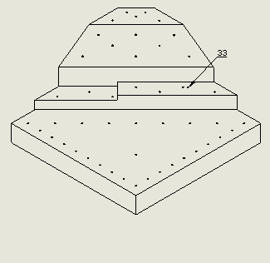
Point | x(mm) | y(mm) | z(mm) | Point | x(mm) | y(mm) | z(mm) | Notas:
1 | 0.0000 | 0.0000 | -1.9025 | 25 | 81.2400 | 48.7600 | -1.9025 | Son las coordenadas del fondo del agujero
2 | 0.0000 | 14.4400 | -1.9025 | 26 | 97.4900 | 32.5100 | -1.9025
3 | 14.4400 | 0.0000 | -1.9025 | 27 | 113.7300 | 16.2600 | -1.9025
4 | 0.0000 | 28.8800 | -1.9025 | 28 | 35.3600 | 130.0000 | 8.0975
5 | 28.8800 | 0.0000 | -1.9025 | 29 | 59.3400 | 115.9100 | 8.0975
6 | 0.0000 | 43.3200 | -1.9025 | 30 | 68.5400 | 96.8200 | 8.0975
7 | 43.3200 | 0.0000 | -1.9025 | 31 | 87.6300 | 87.6300 | 13.0975
8 | 0.0000 | 57.7600 | -1.9025 | 32 | 118.7379 | 56.5111 | 13.0975
9 | 57.7600 | 0.0000 | -1.9025 | 33 | 87.6300 | 87.6300 | 13.0975
10 | 0.0000 | 72.2200 | -1.9025 | 34 | 130.0000 | 35.3600 | 13.0975
11 | 72.2000 | 0.0000 | -1.9025 | 35 | 66.8213 | 130.9413 | 35.2185
12 | 0.0000 | 86.6400 | -1.9025 | 36 | 98.8913 | 98.8913 | 35.2326
13 | 86.6400 | 0.0000 | -1.9025 | 37 | 130.9513 | 66.8213 | 35.2225
14 | 0.0000 | 101.0800 | -1.9025 | 38 | 89.3913 | 117.6713 | 41.7945
15 | 101.0800 | 0.0000 | -1.9025 | 39 | 117.6713 | 89.3913 | 41.7945
16 | 0.0000 | 115.5200 | -1.9025 | 40 | 85.3813 | 130.9613 | 48.3565
17 | 115.5200 | 0.0000 | -1.9025 | 41 | 108.1813 | 108.1813 | 48.3706
18 | 0.0000 | 129.9600 | -1.9025 | 42 | 130.9613 | 85.3813 | 48.3565
19 | 129.9600 | 0.0000 | -1.9025 | 43 | 101.8900 | 130.0000 | 54.1675
20 | 32.5000 | 32.5000 | -1.9025 | 44 | 130.0000 | 101.8900 | 54.1675
21 | 16.2500 | 113.7500 | -1.9025 | 45 | 120.1800 | 120.1800 | 54.1675
22 | 32.5000 | 97.5000 | -1.9025 | 46 | 118.8100 | 130.0000 | 54.1675
23 | 48.7400 | 81.2500 | -1.9025 | 47 | 130.0000 | 118.8100 | 54.1675
24 | 64.9900 | 65.0100 | -1.9025

